PRESUPUESTO DE CAJA
PRESUPUESTO DE CAJA

Presupuesto de caja de Coulson Industries (en miles de dólares)

 | Octubre | Noviembre | Diciembre |  | Saldo mínimo efectivo |  | $25.00
Total de entradas de efectivo | $210.00 | $320.00 | $340.00
menos: total de desembolso de efectivo | $213.00 | $418.00 | $305.00 |  | Entradas dinero
Flujo de efectivo neto | -$3.00 | -$98.00 | $35.00 |  | Octubre | $210.00
más: efectivo inicial | $50.00 | $47.00 | -$51.00 |  | Noviembre | $320.00
Efectivo final | $47.00 | -$51.00 | -$16.00 |  | Diciembre | $340.00
Menos: saldo de efectivo mínimo | $25.00 | $25.00 | $25.00
Financiamiento total requerido (documentos por pagar) |  | -$76.00 | -$41.00
 |  |  |  |  | Salida dinero
Saldo de efectivo excedente (valores negociables) | $22.00 |  |  |  | Octubre | $213.00
 |  |  |  |  | Noviembre | $418.00
 |  |  |  |  | Diciembre | $305.00

 |  |  |  |  | Efectivo final | $50.00
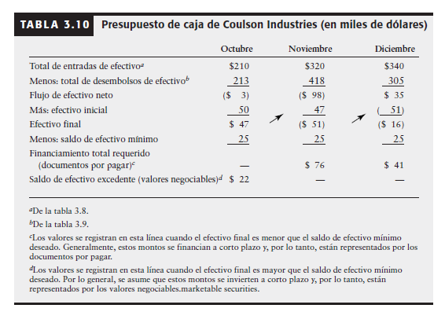

 |  |  |  | iuewrpl}

PRESUPUESTO DE COMPRAS
 | qewrs

 | Suponga que las compras de marzo fueron de 20,000
 | El costo de ventas 80%
 | Costo de ventas MARZO |  | $35,000.00
 | Costo de ventas abril |  | $28,000.00

 | Presupuesto de caja Compras (en miles de dólares)

 |  |  |  |  | Marzo | Abril | Mayo | Junio | Junio | Abril - Mayo
 | Inventario final |  |  |  | $48,000.00 | $64,800.00
 | más: costo de ventas |  |  |  | $28,000.00 | $35,000.00
 | Total necesario |  |  |  | $76,000.00 | $99,800.00
 | menos: inventario final |  |  |  | $42,400.00 | $48,000.00
 | Compras |  |  |  | $33,600.00 | $51,800.00

 | Desembolso de compras
 | 50% de compras del mes pasado |  |  |  |  | $16,800.00 | $25,900.00
 | más 50% de compras de este mes |  |  |  |  | $25,900.00
 | Desembolsos de compras |  |  |  |  | $42,700.00

 | ** Costo de ventas de abril= $35,000 * 80%= $28,000

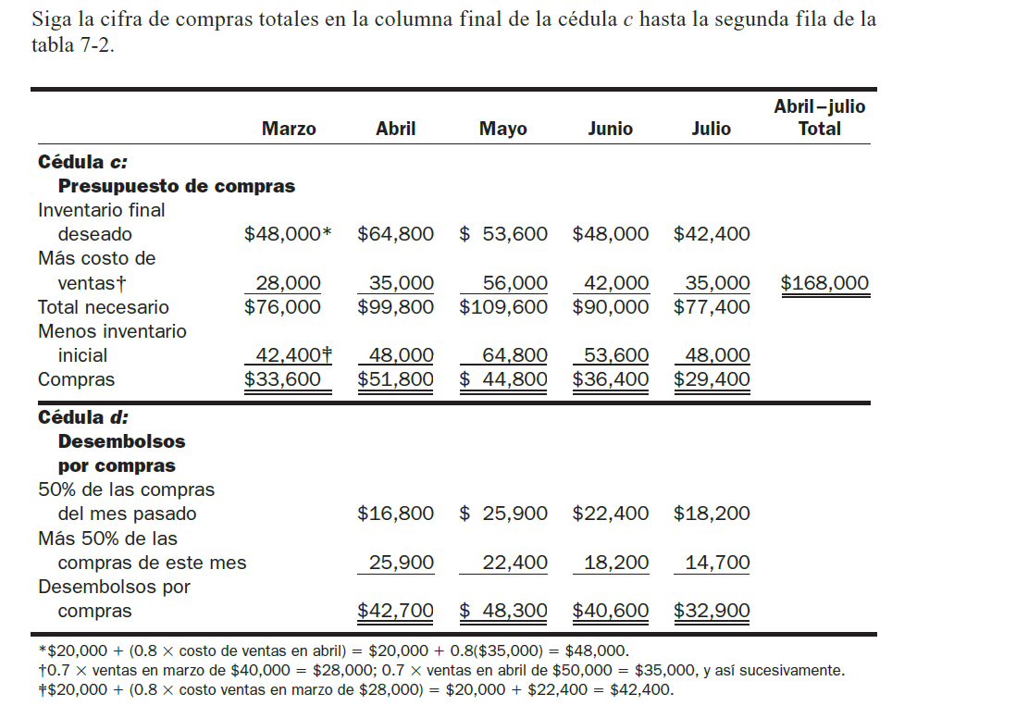
Cálculo de inventario final marzo

Compras | + | costo % | x | Costo de ventas marzo

$20,000.00 | + | 80% | x | $35,000.00

$20,000.00 | + | $28,000.00

 | $48,000.00

Cálculo de inventario final abril

Compras | + | costo % | x | Costo de ventas abril

$20,000.00 | + | 80% | x | $28,000.00

$20,000.00 | + | $22,400.00

 | $42,400.00

